Hoja1

NIT. 900,645,501-1
TEL 467 4072
Dirección de operaciones de Arte Almacen General. Creador: Anthony Gonzalez.
Inventario existente en bodega. Fecha de creación: 06/Oct/2020. Fecha actualización: 06/Oct/2020.
No. | IMAGEN | DESCRIPCION | ESTADO | # | VALOR | ANOTACIONES
1 | 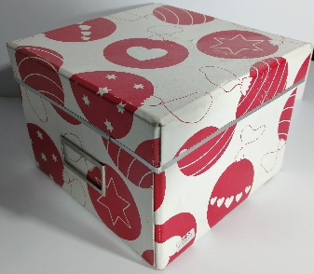 | Caja de Carton | Bueno | 1 |  | Con tapa. Medidas: 19,5x19,5x14,5 LargoxAnchoxAlto
2 | 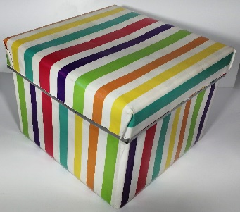 | Caja de Carton | Bueno | 1 |  | Con tapa. Medidas: 19,5x19,5x14
3 | 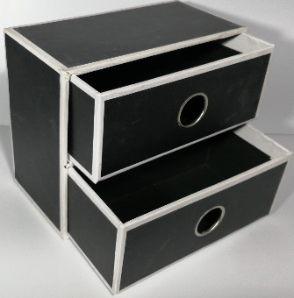 | Mini mueble de carton | Bueno | 1 |  | Con 2 cajones. Medidas: 9,5x18x15
4 | 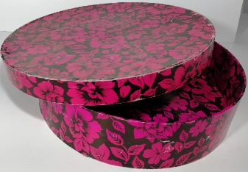 | Caja circular de carton | Bueno | 1 |  | Con tapa. Medidas: 25x6
5 | 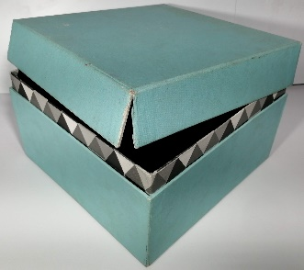 | Caja de Carton | Regular | 1 |  | Con tapa. Medidas: 21x21x12,5
6 | 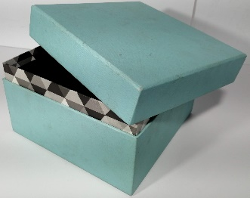 | Caja de Carton | Bueno | 1 |  | Con tapa. Medidas: 17x17x14
7 | 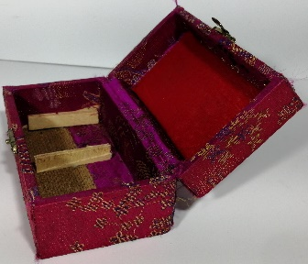 | Cofre de madera | Bueno | 1 |  | Forrado. Medidas: 7,5x13,5x6
8 | 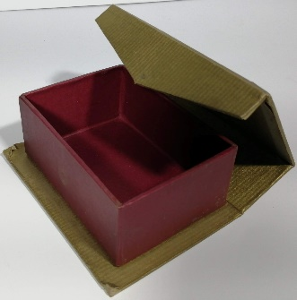 | Cofre de carton | Bueno | 1 |  | Dos colores. Medidas: 8,5x12x4,5
9 | 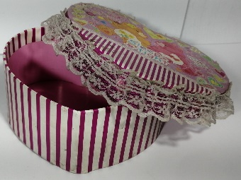 | Caja grande de carton | Bueno | 1 |  | Forma de corazón.
10 | 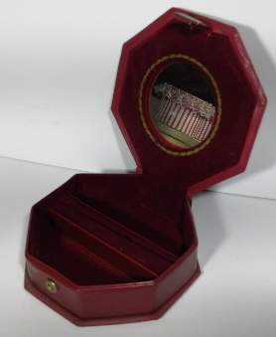 | Cofre de plastico | Bueno | 1 |  | Con espejo interno. Medidas: 13x13x4
11 | 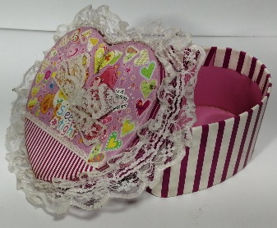 | Caja mediana de carton | Bueno | 1 |  | Forma de corazón.
12 | 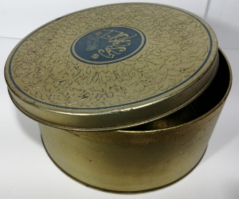 | Caja circular de metal | Bueno | 1 |  | Con tapa. Medidas: 19x8,5
13 | 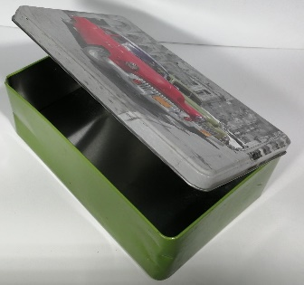 | Cofre metalico | Perfecto | 1 |  | Con tapa. Medidas: 13x20x7
14 |  | Cofre metalico | Bueno | 1 |  | Con tapa. Medidas: 13x20x7
15 | 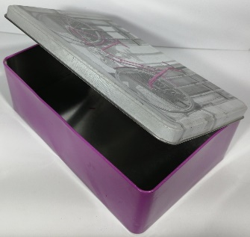 | Cofre metalico | Perfecto | 1 |  | Con tapa. Medidas: 13x20x7
16 | 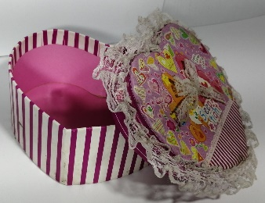 | Caja pequeña de carton | Bueno | 1 |  | Forma de corazón.
17 | 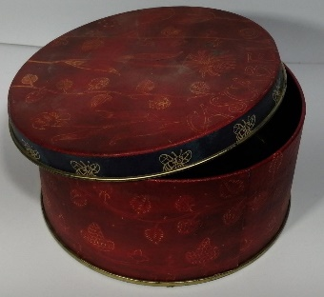 | Caja circular metalica | Bueno | 1 |  | Con tapa. Medidas: 14x7
18 | 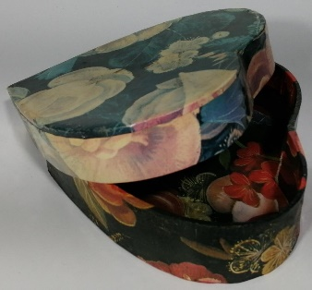 | Caja pequeña de carton | Bueno | 1 |  | Forma de corazón.
19 | 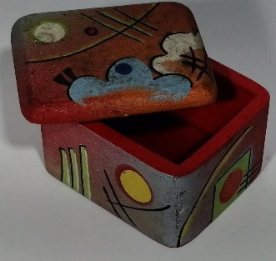 | Caja de madera pequeña | Bueno | 1 |  | Con tapa. Medidas: 5x6x4
20 | 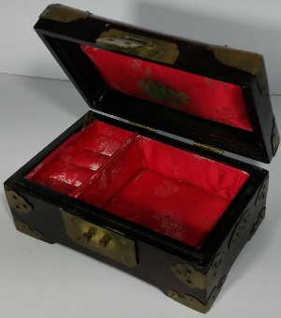 | Cofre de madera | Bueno | 1 |  | Con tapa. Medidas: 16,5x10,5x8
21 | 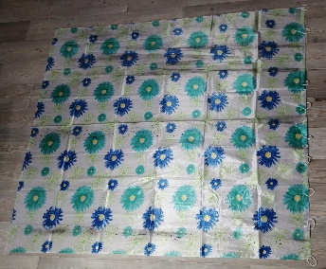 | Cortina de Baño | Perfecto | 1 |  | -
22 | 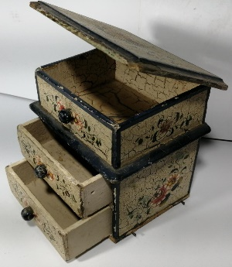 | Mini mueble | Bueno | 1 |  | -
23 | 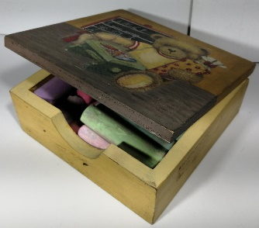 | Baul | Perfecto | 1 |  | -
24 | 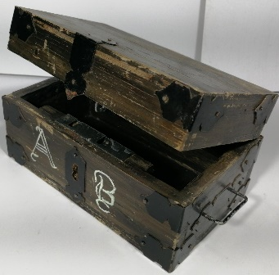 | Baul de madera | Perfecto | 1 |  | -
25 | 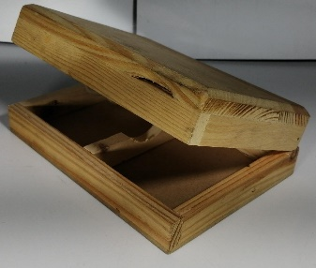 | Cofre de madera | Perfecto | 1
26 | 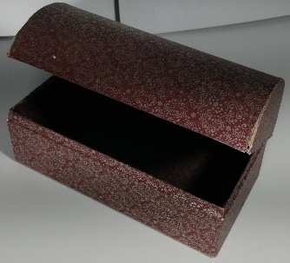 | Baul de carton | Perfecto | 1
27 | 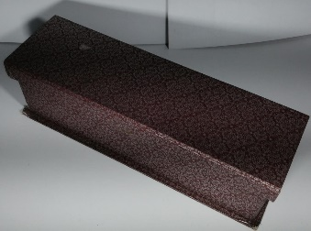 | Caja de Carton | Perfecto | 1
28 | 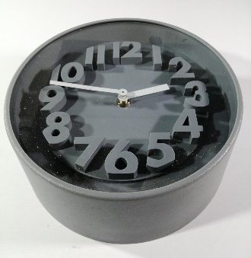 | Reloj | Perfecto | 1
29 | 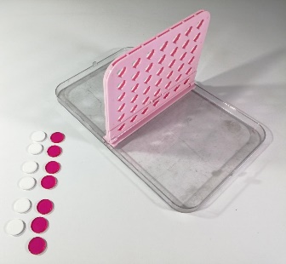 | Juego de mesa | Perfecto | 1-6-7 |  | 1 tabla. 6 Fichas blancas. 7 Fichas rosas.
 | 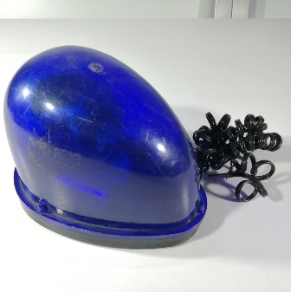 | Sirena de policia | Regular | 1
 | 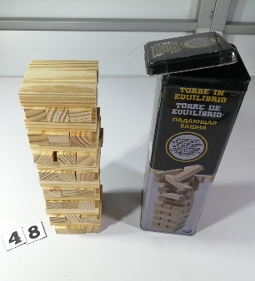 | Jenga | Perfecto | 48-1 |  | Completo, con caja metalica.
 | 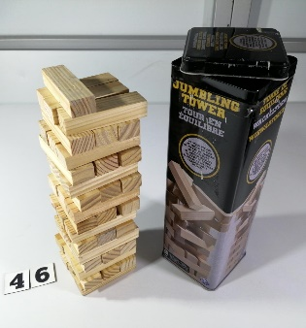 | Jenga | Perfecto | 46-1 |  | Dummie incompleto. Con caja metalica
 | 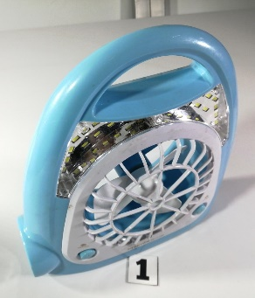 | Linterna / Ventilador | Perfecto | 1
 | 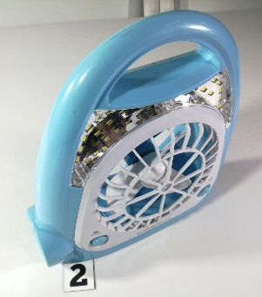 | Linterna / Ventilador | Perfecto | 1
 | 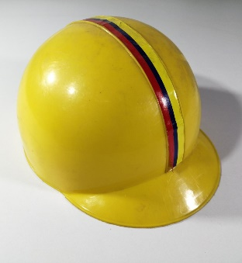 | Casco de juguete | Perfecto | 1
 | 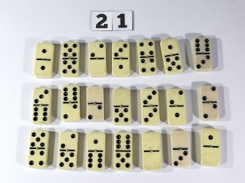 | Dominó | Perfecto | 21
 | 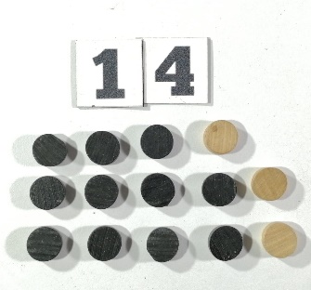 | Fichas | Perfecto | 14 |  | 11 negras. 3 Beige.
 | 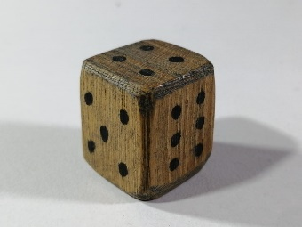 | Dado | Perfecto | 1 |  | De madera
 | 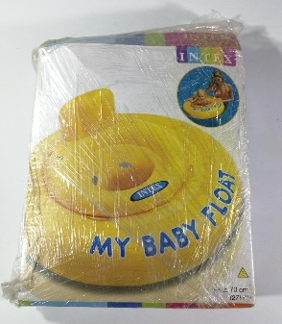 | Inflable | Perfecto | 1
 | 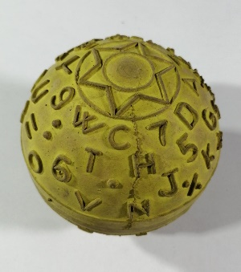 | Pelota | Perfecto | 1
 | 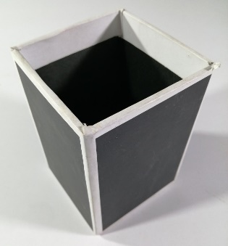 | Portalapices | Perfecto | 1
 | 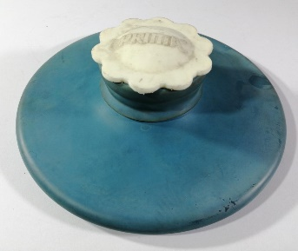 | Bolsa de agua | Perfecto | 1
 | 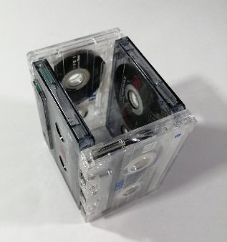 | Portalapices | Perfecto | 1
 | 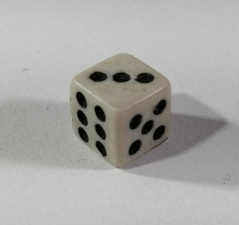 | Dado | Perfecto | 1
 | 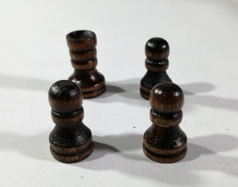 | Fichas | Perfecto | 4
 | 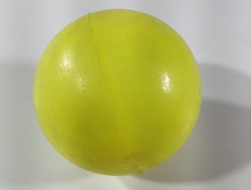 | Pelo| | Perfecto | 1
 | 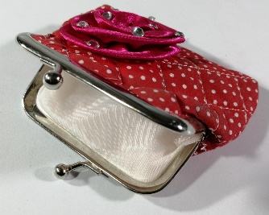 | Monedero | Perfecto | 1
 |  | Fichas y dado | Perfecto | 3-1 |  | 3 Fichas. 1 Dado.
 | 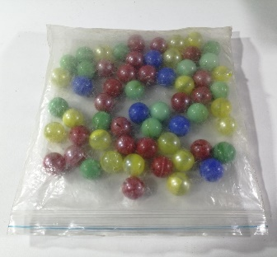 | Canicas | Perfecto | 60 |  | 16 Verdes. 17Amarillas. 6Azules. 21Rojas.

30

